Домашнее задание
 | суммируйте баллы за три теста. Набравшие в сумме не меньше проходного балла, поступают в колледж. Заполните поля в столбце "поступил" результатом "да" или "нет". При помощи функции счетесли посчитайте сколько всего человек поступило. При помощи инструментов условного форматирования отформатируйте таблицу по схеме приведенной в ячейках К8-К12
 |  |  |  |  |  | проходной балл | 52
 |  | математика | физика | информатика | всего | поступил
1 | Арбузов | 15 | 20 | 23
2 | Бауров | 6 | 8 | 20 |  |  |  |  | итоговый балл
3 | Великанов | 17 | 18 | 15 |  |  |  |  | меньше 30
4 | Гроздьева | 11 | 19 | 11 |  |  |  |  | 30-39
5 | Димина | 21 | 13 | 15 |  |  |  |  | 40-49
6 | Ежов | 6 | 15 | 10 |  |  |  |  | 50-59
7 | Ёлкин | 17 | 16 | 19 |  |  |  |  | больше 60
8 | Жабина | 23 | 22 | 20
9 | Знаменская | 22 | 8 | 13 |  |  |  | В итоге должно выглядеть так
10 | Игонин | 14 | 10 | 24
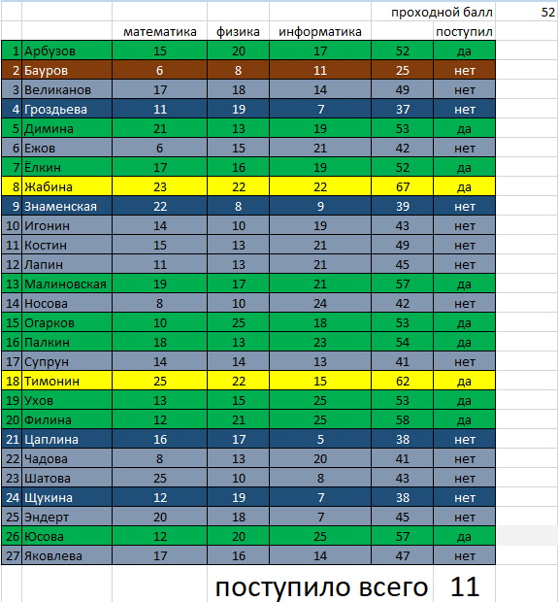
11 | Костин | 15 | 13 | 22
12 | Лапин | 11 | 13 | 18
13 | Малиновская | 19 | 17 | 18
14 | Носова | 8 | 10 | 23
15 | Огарков | 10 | 25 | 12
16 | Палкин | 18 | 13 | 24
17 | Супрун | 14 | 14 | 23
18 | Тимонин | 25 | 22 | 21
19 | Ухов | 13 | 15 | 14
20 | Филина | 12 | 21 | 22
21 | Цаплина | 16 | 17 | 19
22 | Чадова | 8 | 13 | 13
23 | Шатова | 25 | 10 | 11
24 | Щукина | 12 | 19 | 18
25 | Эндерт | 20 | 18 | 15
26 | Юсова | 12 | 20 | 21
27 | Яковлева | 17 | 16 | 13
 |  |  |  |  | поступило всего

